工作表一
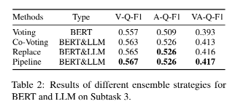
主要做法: 先用 Transformer 做 aspect, opinion extraction, classification, 接著用LLM 做 VA prediction |  |  |  |  |  |  | 參考論文: https://aclanthology.org/2024.sighan-1.20.pdf
 |  |  |  |  |  |  | 論文做法都是先單獨用BERT做完全部任務，或是用LLM做完全部任務，去比較結果。結論就是Pipeline的方式會比較好。
1. 先固定 LLM 去找最佳的 Transformer 模型 |  | 5 epoch | QLoRa, 5 epoch |  |  | 官方 dev 分數 | 前面任務用Bert做，後面LLM去做整數級別VA預測。但因為他的有些部分，我們可能做不了，像是他們有準備預訓練的資料，或是
Language | Domain | Transformer | LLM | cPrecision | cRecall | cF1 | 他們使用code-style instruction去微調LLM，但我自己測試下來，用code-style instruction有時候會控制不了LLM生成的結果。
zho 中文 | Laptop | bert-base-chinese | Llama-3.1-8B-Instruct | 0.2656 | 0.2618 | 0.2637 | 所以我先用一般比較口語的instruction去微調LLM而已。
 |  | chinese-roberta-wwm-ext | Llama-3.1-8B-Instruct | 0.2881 | 0.2913 | 0.2897 | 然後整體步驟，我們可以改成測試已經預訓練好的Transformer模型就好，然後參考下面的步驟去做:
 |  | chinese-roberta-wwm-ext-large | Llama-3.1-8B-Instruct | 0.2962 | 0.3166 | 0.3061 | 1. 先固定LLM去找最佳的Transformer模型
 |  | ernie-3.0-base-zh | Llama-3.1-8B-Instruct | 0.2621 | 0.283 | 0.2721 | 2. 用最佳Transformer模型，接著加入負樣本去訓練
 |  | ernie-3.0-xbase-zh | Llama-3.1-8B-Instruct | 0.3095 | 0.3314 | 0.3201 | 3. 固定前面的最佳模型和優化，去更換 LLM 嘗試優化 VA 預測的表現，用平均的方式去集合多個LLM的VA預測結果
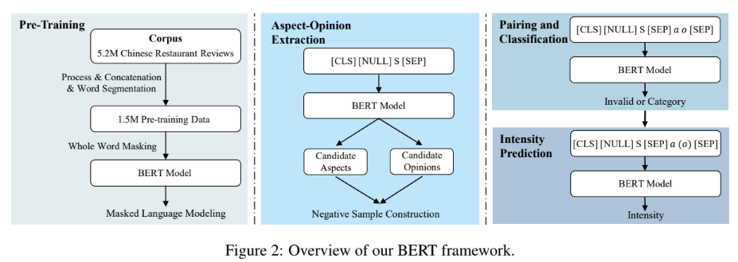
 |  | Erlangshen-DeBERTa-v2-320M-Chinese | Llama-3.1-8B-Instruct | 0.2677 | 0.2609 | 0.2643 | * 如果有想到哪裡可以優化，可以再補充跟修正
 | Restaurant | bert-base-chinese | Llama-3.1-8B-Instruct | 0.4366 | 0.4263 | 0.4314
 |  | chinese-roberta-wwm-ext | Llama-3.1-8B-Instruct | 0.4155 | 0.4106 | 0.4131
 |  | chinese-roberta-wwm-ext-large | Llama-3.1-8B-Instruct | 0.4342 | 0.4262 | 0.4301
 |  | ernie-3.0-base-zh | Llama-3.1-8B-Instruct | 0.4266 | 0.4266 | 0.4266
 |  | ernie-3.0-xbase-zh | Llama-3.1-8B-Instruct | 0.4462 | 0.4374 | 0.4418 |  |  |  |  |  |  |  | 如果預測出Invalid，就丟棄那個結果
 |  | Erlangshen-DeBERTa-v2-320M-Chinese | Llama-3.1-8B-Instruct | 0.4162 | 0.4037 | 0.4099 |  |  |  |  |  |  |  | 最終結果只會保留有正確分類的
> ernie-3.0-xbase-zh 為最佳 Transformer 模型

2. 用較佳的 Transformer 模型，接著加入負樣本去訓練 |  | 5 epoch | QLoRa, 5 epoch |  |  | 官方 dev 分數 | not use, just test
Language | Domain | Transformer | LLM | cPrecision | cRecall | cF1 | Domain | Transformer | LLM | cPrecision | cRecall | cF1
zho 中文 | Laptop | ernie-3.0-xbase-zh (w/o negative sample) | Llama-3.1-8B-Instruct | 0.3095 | 0.3314 | 0.3201 | Laptop | bert-base-chinese (w/ negative sample) | Llama-3.1-8B-Instruct | 0.3861 | 0.3034 | 0.3398
 |  | ernie-3.0-xbase-zh (w/ negative sample) | Llama-3.1-8B-Instruct | 0.4167 | 0.3713 | 0.3927 | Restaurant | bert-base-chinese (w/ negative sample) | Llama-3.1-8B-Instruct | 0.597 | 0.473 | 0.5278
 | Restaurant | ernie-3.0-xbase-zh (w/o negative sample) | Llama-3.1-8B-Instruct | 0.4462 | 0.4374 | 0.4418
 |  | ernie-3.0-xbase-zh (w/ negative sample) | Llama-3.1-8B-Instruct | 0.545 | 0.5142 | 0.5292

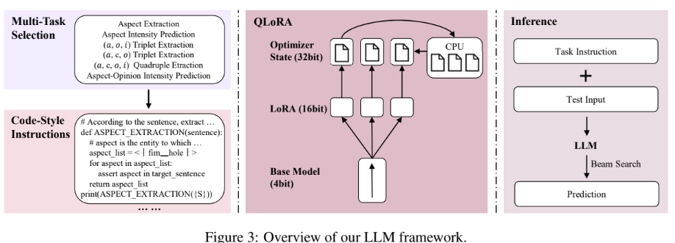
3. 固定前面的最佳模型和優化，去更換 LLM 嘗試優化 VA 預測的表現，用平均的方式去集合多個LLM的VA預測結果
 |  | 5 epoch | QLoRa, 5 epoch |  |  | 官方 dev 分數
Language | Domain | Transformer | LLM | cPrecision | cRecall | cF1
zho 中文 | Laptop | ernie-3.0-xbase-zh (w/ negative sample) | Llama-3.1-8B-Instruct | 0.4159 | 0.3706 | 0.392
 |  |  | Qwen3-14B | 0.4151 | 0.3699 | 0.3912
 |  |  | phi-4 | 0.4152 | 0.37 | 0.3913
 |  |  | deepseek-7B | 0.4158 | 0.3705 | 0.3918
 |  |  | Ensemble (mean) | 0.4181 | 0.3726 | 0.394
 | Restaurant | ernie-3.0-xbase-zh (w/ negative sample) | Llama-3.1-8B-Instruct | 0.5433 | 0.5126 | 0.5275
 |  |  | Qwen3-14B | 0.5433 | 0.5126 | 0.5275
 |  |  | phi-4 | 0.5438 | 0.5131 | 0.528
 |  |  | deepseek-7B | 0.5436 | 0.5129 | 0.5278
 |  |  | Ensemble (mean) | 0.5478 | 0.5169 | 0.5319

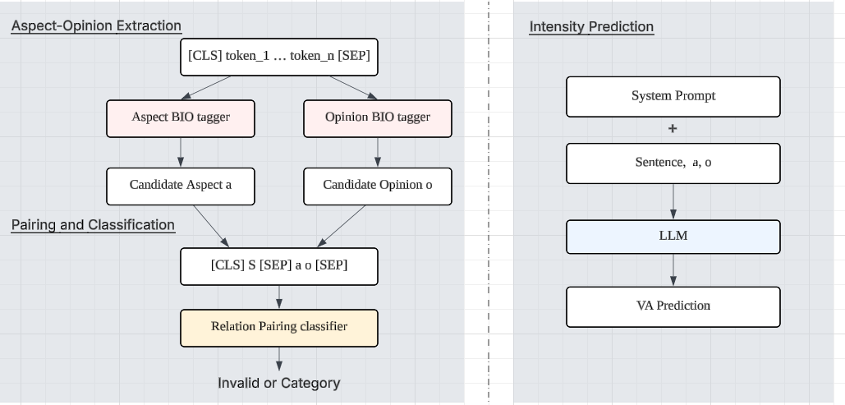
 |  | 我們目前的架構 (2025/11/7)

改過prompt後的結果 | 我發現就算不改prompt他輸出的數字也會有小數點(你的數據裡面也有小數點) |  |  |  |  |  | Improve 1
SYSTEM_PROMPT = ( "你是一個 Valence-Arousal 強度預測助手。" "收到 Text、Aspect 與 Opinion 後，只能輸出一行 `V#A`。" "規則：1) Valence 在前、Arousal 在後，兩者之間用 `#`，" "2) 數值範圍 1.0 至 9.0，可輸出一位小數（例如 3.5），" "3) 不得輸出多餘文字、標點或解釋。" )
 |  |  |  |  |  |  | 先把候選負樣本池放大：build_relation_dataset.py 加大 --max-neg-per-sample，產生 *_pairs_large.jsonl（裡面有正樣本＋大量 INVALID 候選）。
 |  |  |  |  |  |  | 用第一階段的 relation 分類器去「打分」這些 INVALID，挑出最像正類的負樣本（hard neg）：src/mine_hard_negatives.py。
 |  |  |  |  |  |  | 把「原本正樣本＋hard neg」合併後，載入第一階段 checkpoint 續訓 relation 分類器（可選 --freeze-backbone 只訓分類頭）：src/train_relation_only.py --init-from ...。
 |  |  |  |  |  |  | 推論時把 relation_classifier/ 指到新的權重（覆蓋或在 metadata.json 設定 relation_dir），predict_task3.py 直接使用。

 |  | 5 epoch | QLoRa, 5 epoch |  |  | 官方 dev 分數 | 只做在laptop上 但效果不佳 於是就不繼續做restaurant了
Language | Domain | Transformer | LLM | cPrecision | cRecall | cF1 | Language | Domain | Transformer | LLM | cPrecision | cRecall | cF1
zho 中文 | Laptop | ernie-3.0-xbase-zh (w/ negative sample) | Llama-3.1-8B-Instruct | 0.4167 | 0.3713 | 0.3927 | zho 中文 | Laptop | ernie-3.0-xbase-zh (w/ negative sample) | Llama-3.1-8B-Instruct | 0.4155 | 0.3703 | 0.3916
 |  |  | Qwen3-14B | 0.4167 | 0.3713 | 0.3927 |  |  |  | Qwen3-14B | 0.4109 | 0.3662 | 0.3873
 |  |  | phi-4 | 0.4152 | 0.37 | 0.3913 |  |  |  | phi-4 | 0.4127 | 0.3678 | 0.389
 |  |  | deepseek-7B | 0.4162 | 0.3709 | 0.3923 |  |  |  | deepseek-7B | 0.4123 | 0.3674 | 0.3886
 |  |  | Ensemble (mean) | 0.4188 | 0.3732 | 0.3946 |  |  |  | Ensemble (mean) | 0.4182 | 0.3727 | 0.3941
 | Restaurant | ernie-3.0-xbase-zh (w/ negative sample) | Llama-3.1-8B-Instruct | 0.545 | 0.5142 | 0.5292 |  | Restaurant | ernie-3.0-xbase-zh (w/ negative sample) | Llama-3.1-8B-Instruct
 |  |  | Qwen3-14B | 0.5462 | 0.5153 | 0.5303 |  |  |  | Qwen3-14B
 |  |  | phi-4 | 0.544 | 0.5133 | 0.5282 |  |  |  | phi-4
 |  |  | deepseek-7B | 0.5452 | 0.5144 | 0.5294 |  |  |  | deepseek-7B
 |  |  | Ensemble (mean) | 0.5474 | 0.5164 | 0.5314 |  |  |  | Ensemble (mean)

最終分數

Language | Domain | Transformer | LLM | cPrecision | cRecall | cF1
zho 中文 | Laptop | ernie-3.0-xbase-zh (w/ negative sample) | Llama-3.1-8B-Instruct | 0.4151 | 0.3699 | 0.3912
 |  |  | Qwen3-14B | 0.4164 | 0.3711 | 0.3924
 |  |  | phi-4 | 0.4182 | 0.3727 | 0.3941
 |  |  | deepseek-7B | 0.4165 | 0.3712 | 0.3925
 |  |  | Ensemble (mean) | 0.4193 | 0.3736 | 0.3951
 | Restaurant | ernie-3.0-xbase-zh (w/ negative sample) | Llama-3.1-8B-Instruct | 0.5436 | 0.5129 | 0.5278
 |  |  | Qwen3-14B | 0.5444 | 0.5136 | 0.5285
 |  |  | phi-4 | 0.5445 | 0.5137 | 0.5287
 |  |  | deepseek-7B | 0.5423 | 0.5117 | 0.5266
 |  |  | Ensemble (mean) | 0.5478 | 0.5169 | 0.5319

